LubyLab NEW SKIN SUPER HYDROGEL
thứ tự đăng
3 | 2 | 1
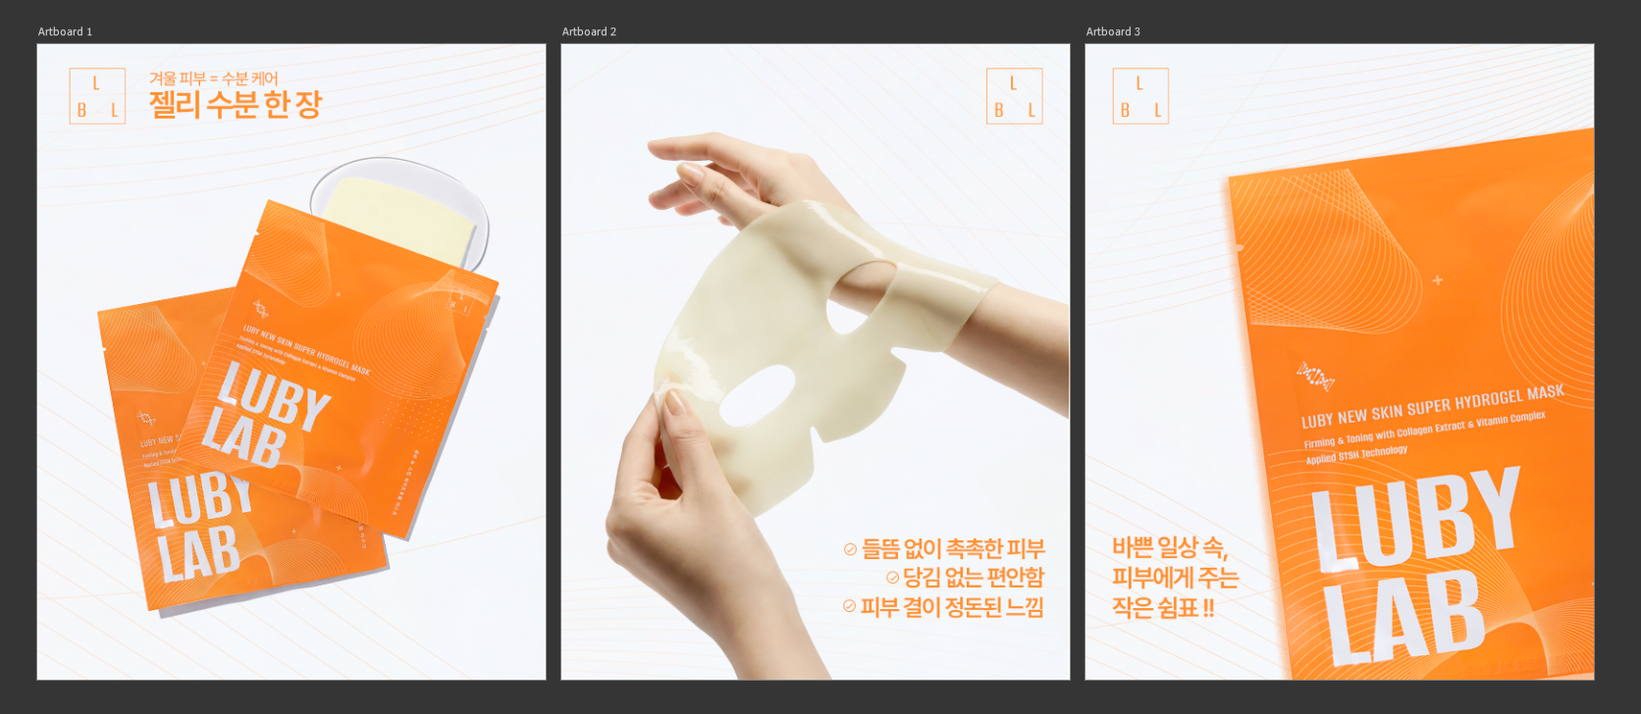
❄️ 겨울 피부, 수분이 먼저 무너집니다. 아무리 기초를 발라도 금방 건조해지고 당기는 느낌… 🥲 이럴 때 필요한 건 한 장으로 꽉 채우는 젤리 수분 케어 💧 🩵 루비랩 NEW SKIN 슈퍼 하이드로겔 마스크 • 피부에 밀착되는 하이드로겔 시트 • 수분을 오래 머금는 젤리 텍스처 • 건조하고 지친 피부에 즉각적인 촉촉함 춥고 건조한 날에도 피부만큼은 편안하게 ✨ *해당 콘텐츠는 AI 기술을 활용하여 제작되었습니다. #루비랩 #LUBYLAB #하이드로겔마스크 #젤리마스크 #겨울수분 #보습마스크 #홈케어 #스킨케어 #K뷰티 #뷰티스타그램 | 💄 메이크업이 잘 먹는 날엔 이유가 있어요. 전날 밤, 피부 컨디션을 먼저 챙겼을 뿐 🤍 🩵 NEW SKIN 슈퍼 하이드로겔 마스크는 피부에 수분을 꽉 채워 다음 날 베이스까지 달라지게 합니다. ✔ 들뜸 없이 촉촉한 피부 ✔ 당김 없는 편안함 ✔ 피부 결이 정돈된 느낌 특별한 날 전날, 가장 간단하지만 확실한 선택 ✨ *해당 콘텐츠는 AI 기술을 활용하여 제작되었습니다. #루비랩 #LUBYLAB #하이드로겔마스크 #메이크업전날 #피부컨디션 #수분충전 #홈케어루틴 #K뷰티 #뷰티스타그램 | 🛁 아무것도 하지 않는 시간이 필요할 때. 따뜻한 집, 잠깐의 휴식, 그리고 한 장의 마스크 🌙 🩵 루비랩 NEW SKIN 슈퍼 하이드로겔 마스크 피부 위에서 천천히 녹듯 흡수되는 수분이 지친 하루를 부드럽게 정리해줍니다. 바쁜 일상 속, 피부에게 주는 작은 쉼표 💧✨ *해당 콘텐츠는 AI 기술을 활용하여 제작되었습니다. #루비랩 #LUBYLAB #하이드로겔마스크 #홈스파 #셀프케어 #피부휴식 #수분케어 #겨울스킨케어 #K뷰티 #뷰티스타그램
\
\

